文本函数
一、字符串编辑技巧

1 Concatenate - 合并多个字符串

 | 你好
 | 你好

2 EXACT - 比较两个字符串是否相同

 | TRUE | 你好 | 你好

3 LEN - 函数计算文本中的字符串个数

 | 5 | hello
 | 2 | 中国
 | 还可以输入 55 个字符
 | 还可以输入 58 个字符

4 LENB - 函数计算文本中的字节数

 | 5 | hello
 | 4 | 中国
 | 还可以输入 55 个字符
 | 还可以输入 56 个字符

5 REPT - 按给定次数重复文本

 | 原文 | 打印
 | 200 | ***
 | 1000 | ****
 | 50 | **

6 FIXED - 按数字指定的小数位数取整

 | 2170293 | 217.03 万元 |  | 先将数据四舍五入到百位，即小数点左2位
 | 2139601 | 213.96 万元
 | 综合 | 430.99 万元

二、返回文本内容技巧 — 常见：提取一部分信息，并形成新的文本

1 LEFT - 从文本左侧起提取指定个数的字符
 | 张 | 张娜 |  | 默认个数是1
 | 里 | 里斯
 | T | Tom, Cash
 | Tom | Tom, Cash

2 LEFTB - 从文本左侧起提取指定字节数的字符
 |  | 张娜 |  | 默认个数是1
 | 张 | 张娜
 | 里 | 里斯
 | T | Tom, Cash
 | Tom | Tom, Cash

3 MID - 从文本指定位置提取指定个数的字符
 | 身份证号 | 月份 |  | 身份证号15位数，则第9位和第10位代表出生月，否则第11位和第12位代表出生月
 | 382846198804085689 | 04

4 MIDB - 从文本指定位置提取指定字节数的字符
 | 身份证号 | 月份 |  | 身份证号15位数，则第9位和第10位代表出生月，否则第11位和第12位代表出生月
 | 382846198804085689 | 04

5 RIGHT - 从文本右侧提取指定个数的字符
 | 型号 | 规格
 | 速效抗敏180g | 180g
 | 留兰香型210g | 210g

5 RIGHTB - 从文本右侧提取指定字节数的字符
 | 型号 | 规格
 | 速效抗敏180g | 180g
 | 留兰香型210g | 210g

三、转换文本格式技巧 |  |  |  |  | 快速替换文本
1 ASC - 将全角字符转换为半角字符
 | ７２０转 ABG ＤＥＦ 中国 ；欢迎来到。
 | 720转 ABG DEF 中国 ;欢迎来到。 |  |  | 选择单元格区域后，按【Ctrl + Shift + Enter】，返回公司结果

2 WIDECHAR - 将半角字符转换为全角字符
 | 720转 ABG DEF 中国 ;欢迎来到。
 | #NAME? |  |  | Mac 版本没有此函数

3 CODE - 将文本字符串中第一个字符转换为数字代码
 | "TEXT" | 34 |  | 多个字符时，只使用第一个字符，返回第一个字符的ASCI码（1～255）
 | "T" | 34

4 CHAR - 将文本字符串中数字代码转换为对应的字符
 | 65 | A |  | ASCI码（1～255）
 |  | a |  | CHAR 和 CODE ，在Windows系统中只能处理ANSI字符串。在Mac中可以处理Mac 字符集的字符串，但不能处理双字节的Unicode字符串。

5 RMB - 将数字转换为带人民币符号的文本 |  |  |  | Mac 版本没有此函数
 | 49.9 | #NAME?
 | 9 | #NAME?
 | 150498632 | #NAME?

6 DOLLAR - 将数字转换为带美元符号的文本
 | 49.9 | ¥49.90 |  | Mac 版本显示为人民币
 | 9 | ¥9.00 |  | 符号取决于当前计算机所在的语言类型
 | 150498632 | ¥150,498,632.00

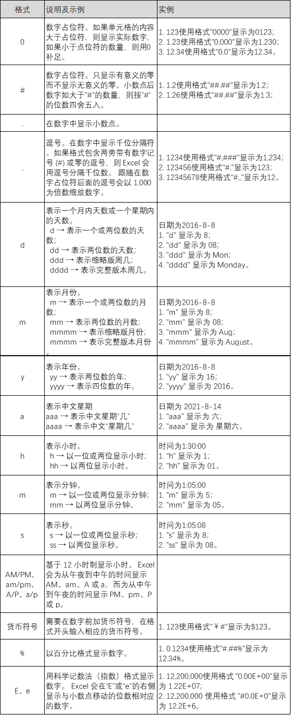
7 TEXT - 将数字转换为文本
 | 输入内容 | 显示内容 | 使用格式
 | 1235.59 | 1235.6 | "####.#"
 | 8.5 | 8.50 | #.00 |  | 占位符(0) : 不足，则补0.
 | 0.531 | 0.5 | "0.#"
 | 1235.568 | 1235.57 | “#.0#"
 | 0.654 | .65
 | 15 | 15.0
 | 8.5 | 8.5 | "#.##" |  | 占位符(#) : 不足，也不补0.
 | 43.398 | 43.398 | ???.??? |  | 占位符(？) :与0作用相同。但会加上空格，使得小数点在列中对齐
 | 105.65 | 105.65
 | 2.5 | 2.5
 | 5.25 | #VALUE! | "#???/"
 | 5.5 | 5.50 | "#.00" |  | 占位符(.)：显示为小数点
 | 15000 | 15,000 | #,### |  | 占位符(,)：代表千位分隔符
 | 15000 | 15 | "#,"
 | 15200000 | 15.2 | "0.0,,"

8 BAHTTEXT - 将数字转换为泰语文本
 | 1234 | หนึ่งพันสองร้อยสามสิบสี่บาทถ้วน

9 T - 将参数转换为文本 |  |  |  | T用来判断某个值是否是文本值
 |  | 只能输入文本信息 |  | 一般不在公式中使用该函数。主要用于与其他电子表格程序兼容。
 | 123456 | 只能输入文本信息
 | ABC | 正在提交文本

10 LOWER - 将文本转换为小写
 | AbgDEF | abgdef

11 UPPER - 将文本转换为大写
 | AbgDEF | ABGDEF

12 PROPER - 将文本首字母大写,其他字母小写
 | aBc | Abc

13 VALUE -将文本格式中的数字转换转换为普通数字，目的是为了使它能参与后续计算
 | 1400

四、查找与替换文本
1 FIND - 以字符为单位，查找指定字符的位置。 |  |  |  |  | 区分大小写、不允许使用通配符

 | 名字 | 状态 | 已通知统计 | 李丹，张维，里斯，王武, AB,CD
 | 宋辉 | 未通知
 | 里斯 | 已通知
 | AB | 已通知

2 FIND - 以字节为单位，查找指定字节的位置。 |  |  |  |  | 区分大小写、不允许使用通配符

 | 名字 | 状态
 | 宋辉 | 未通知
 | 里斯 | 已通知
 | AB | 已通知

3 Search - 以字符为单位，查找指定字符的位置。 |  |  |  |  | 不区分大小写、允许使用通配符

 | 名字 |  | 已通知统计 | 张维，李丹，里斯，王武, AB,CD，李嘉诚
 | 宋辉 | 搜索完毕 | 未找到
 |  | 4 | 李丹 | 位于第4位

4 SearchB - 以字节为单位，查找指定字节的位置。 |  |  |  |  | 不区分大小写、允许使用通配符

 | 名字 |  | 已通知统计 | 张维，李丹，里斯，王武, AB,CD，李嘉诚
 | 宋辉 | 搜索完毕 | 未找到
 |  | 1 | 张维， | 位于第4位

5 REPLACE - 以字符为单位根据指定位置进行替换
 | ABCDEF | 123DEF
 | 中国DEF | 123EF

6 REPLACEB - 以字节为单位根据指定位置进行替换
 | ABCDEF | 123DEF
 | 中国DEF | 123 DEF

7 SUBTITUTE - 以指定文本进行替换
 | ABC123XYZABCChina |  | 789123XYZ789China

五、删除文本中的字符
1 CLEAN- 删除无法打印的字符

 | 🀄︎Text ABC | 🀄︎Text ABC

2 TRIM - 删除多余的空格
 | I Love China | I Love China |  | 清除的是ASCII中的空格字符
 | I Love& nsbp;China | I Love& nsbp;China |  | 不能清除HTML实体& nsbp;的字符

